Ejercicio 1
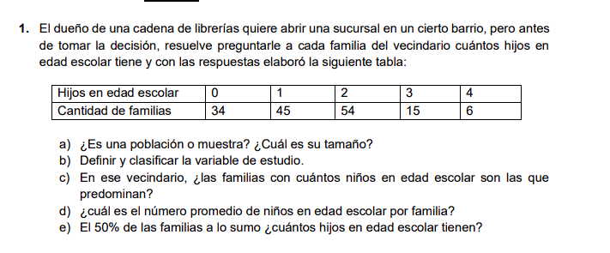
Xi | fi | Fi | fri | Fri | fri% | Fri% | Xi*fi
0 | 34 | 34 | 0.22077922078 | 0.22077922078 | 22.077922078 | 22.077922078 | 0
1 | 45 | 79 | 0.29220779221 | 0.51298701299 | 29.220779221 | 51.298701299 | 45 | Xi = cantidad de hijos
2 | 54 | 133 | 0.35064935065 | 0.86363636364 | 35.064935065 | 86.363636364 | 108 | fi = cantidad de familias
3 | 15 | 148 | 0.097402597403 | 0.96103896104 | 9.7402597403 | 96.103896104 | 45
4 | 6 | 154 | 0.038961038961 | 1 | 3.8961038961 | 100 | 24
 | 154 |  |  |  |  | x= | 1.4415584416

Hoja1
 | Xi | fi | Fi | fri | Fri | fri% | Fri% | Xi*fi
[0;20) | 10 | 12 | 12 | 0.4 | 0.4 | 40 | 40 | 120
[20;40) | 30 | 7 | 19 | 0.23333333333 | 0.63 | 23.333333333 | 63.333 | 210
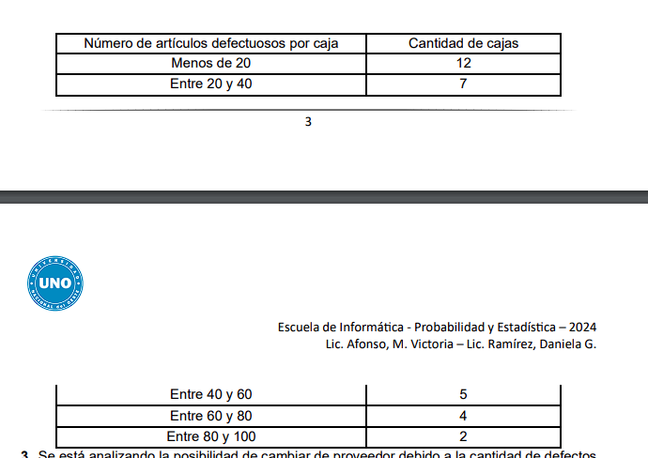
[40;60) | 50 | 5 | 24 | 0.16666666667 | 0.80 | 16.666666667 | 80 | 250
[60;80) | 70 | 4 | 28 | 0.13333333333 | 0.93 | 13.333333333 | 93.333 | 280
[80;100) | 90 | 2 | 30 | 0.066666666667 | 1.00 | 6.6666666667 | 99.9997 | 180
 |  | 30 |  |  |  |  | X= | 34.666666667

